SLMP
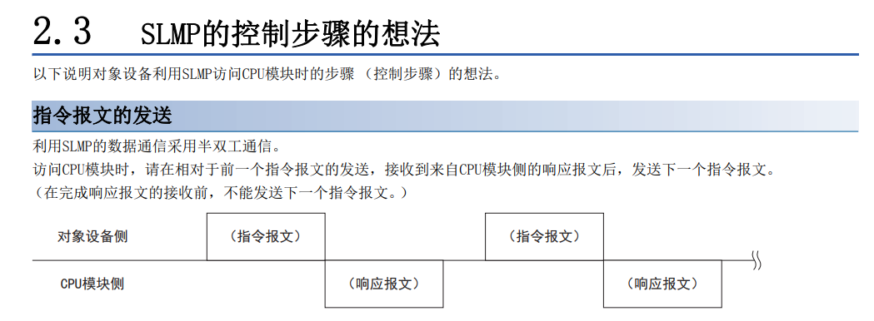
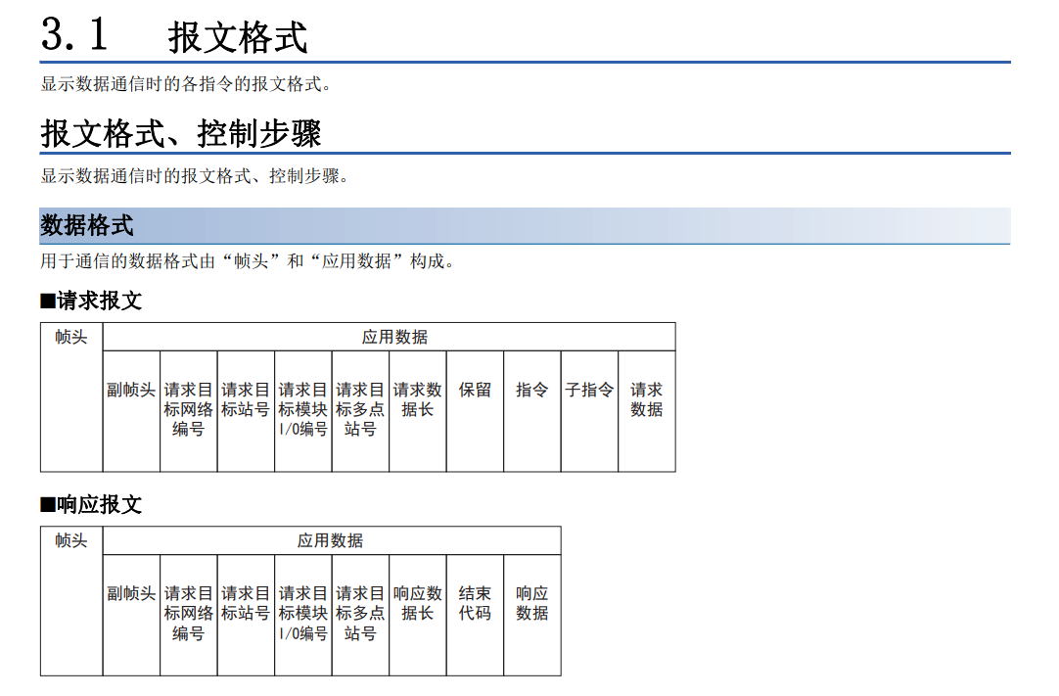
 | SLMP | PLC | IPC
1 | 主站/从站
2 | 客户端/服务器 | 服务器 | 客户端
3 | 3E帧/4E帧 | 3E帧
4 | ASCII/BIN | BIN

 | 通过从对象设备如下图所示发送SLMP的请求报文，能够读取CPU模块的软元件，因此能够监视系统

 | 4E帧报文识别码5400
 | 3E帧5000

